画面レイアウト確認
詳細設計書 |  | ソース
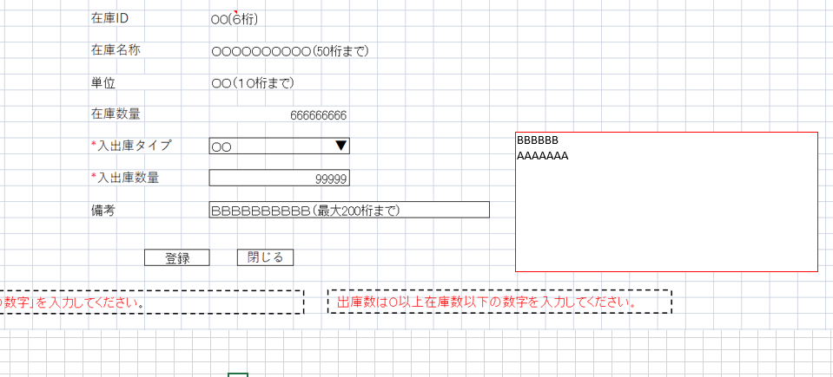
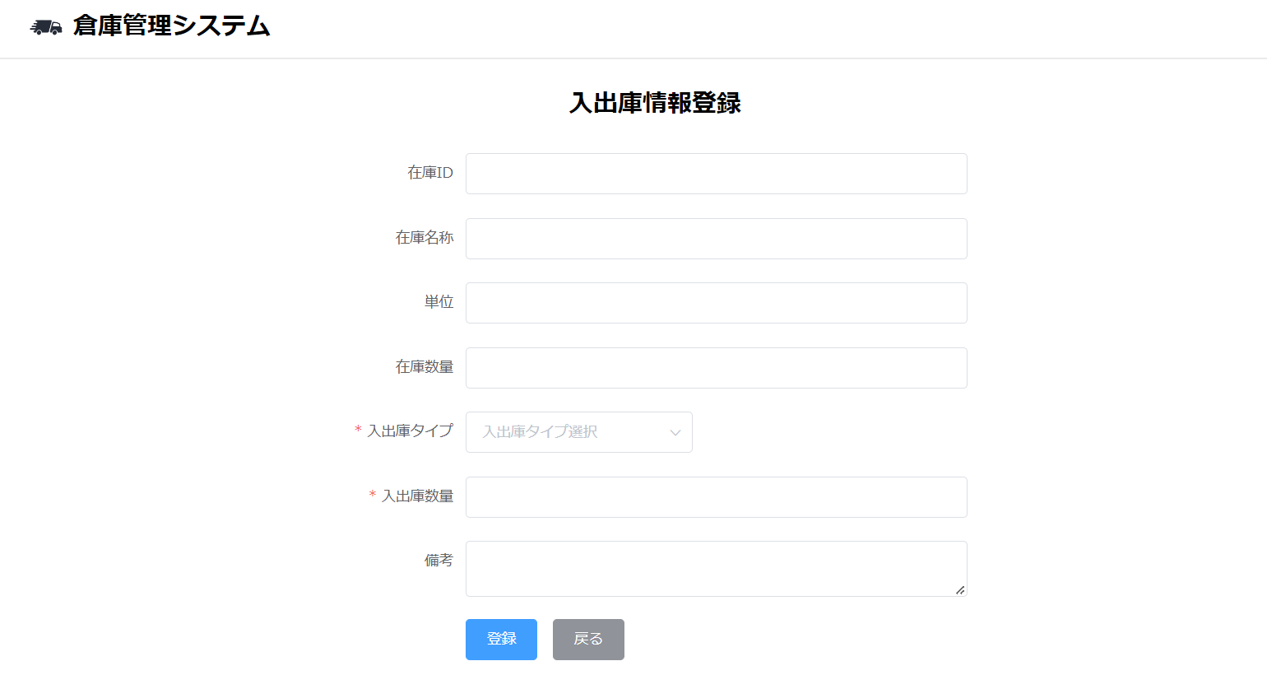

BUG1

 | い

